Sheet1
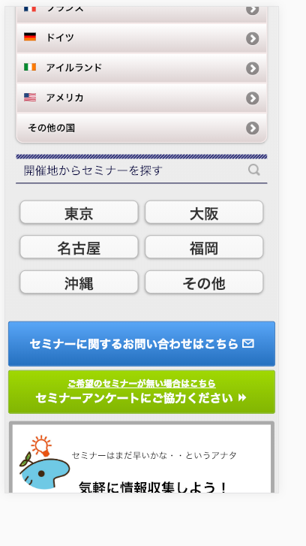
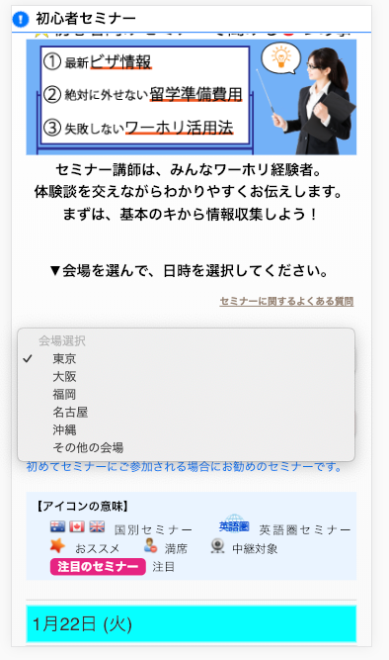

対象URL:
https://jawhm.or.jp/seminar/ser/
参考URL:
https://jawhm.or.jp/seminar/ser/know/first

福岡・熊本
に、変更してください。

福岡・熊本
に、変更してください。

